Лист2
 | Оптовый прайс. Фабрика мебели: г.Пермь ул.В. Васильева, 8, корпус Ц . Оптовые склады: г.Пермь, г.Тюмень, г.Казань. Менеджер, Балабин Юрий Михайлович - 8 982 474 83 77, 8 919 702 87 80(whatsapp); Полуян Дарья Олеговна 8 912 580 02 54, 8 909 112 04 99 (whatsapp, viber, telegram). zakaz.dimarromebel@mail.ru Ссылка на ЯДиск (Фото, остатки, прайсы):
с 15.10.2023 | https://disk.yandex.ru/d/kN8oAigGXi-BmA
1 |  | Размер | Параметры | 1-категория ткани до 350 | 2-категория ткани до 400 | 3-категория ткани до 500 | 4-категория ткани до 600 | 5-категория ткани до 700 | 6-категория ткани до 800
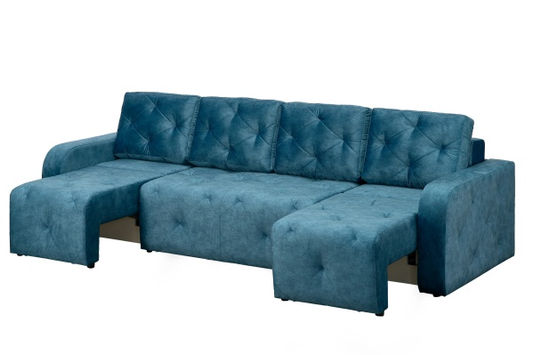 | Монтана П-образный | Общий габарит: 3050х1150х900 Спальное место: 2650х1550 | Тип раскладки: Пантограф(тик-так). Деревянный каркас. Бельевой ящик. Наполнение: НПБ(спальное место- 620пружин) или ППУ. Широкие подлокотники. Подушки- набивные 4 шт.* | 48620 | 50820 | 53020 | 55220 | 57420 | 59620
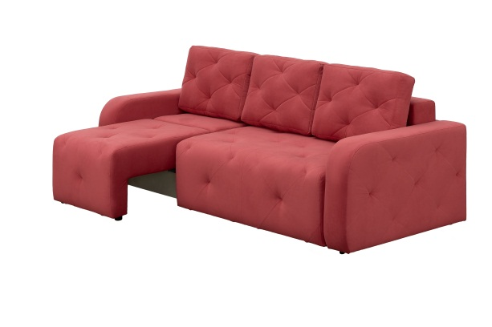 | Монтана Угловой | Общий габарит: 2400х1150х900 Спальное место: 2000х1550 | Тип раскладки: Пантограф(тик-так). Деревянный каркас. Бельевой ящик. Наполнение: НПБ(спальное место- 460пружин) или ППУ. Широкие подлокотники. Подушки- набивные 3 шт.* | 40370 | 41910 | 43450 | 44990 | 46530 | 48070
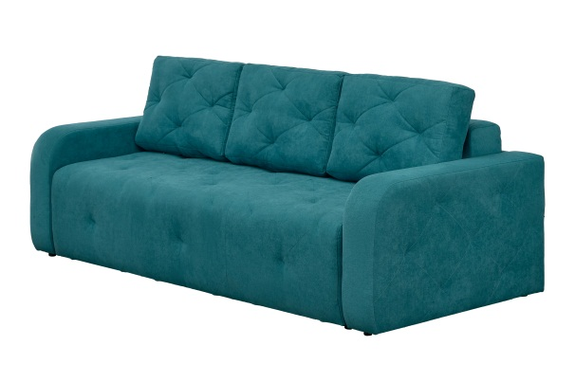 | Монтана 2000 | Общий габарит: 2400х1150х900 Спальное место: 2000х1550 | Тип раскладки: Пантограф(тик-так). Деревянный каркас. Бельевой ящик. Наполнение: НПБ(спальное место- 550пружин) или ППУ. Широкие подлокотники. Подушки- набивные 3 шт.* | 32560 | 33990 | 35420 | 36850 | 38280 | 39710
 | Монтана 1300 | Общий габарит: 1700х1150х900 В разложенном виде: 1300х1550 | Тип раскладки: Пантограф(тик-так). Деревянный каркас. Бельевой ящик. Наполнение: НПБ(320 пружин) или ППУ. Широкие подлокотники. Подушки- набивные 3 шт.* | 23650 | 24650 | 25650 | 26650 | 27650 | 28650
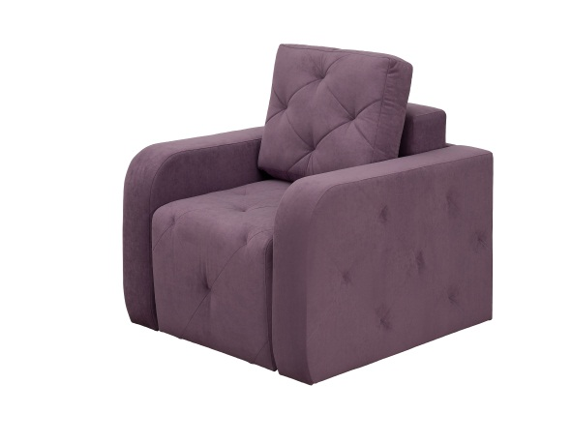 | Монтана Кресло | Общий габарит: 1050х1150х900 В разложенном виде: 650х1550 | Тип раскладки: Пантограф(тик-так). Деревянный каркас. Бельевой ящик. Наполнение: НПБ(160 пружин) или ППУ. Широкие подлокотники. Подушки- набивные 1 шт. | 16500 | 17270 | 18040 | 18810 | 19580 | 20350
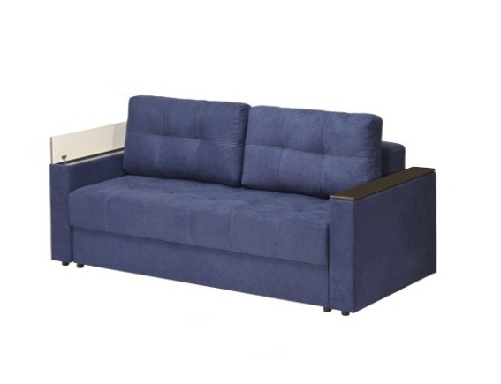 | Парма-3 | Общий габарит: 2400х1050х900 Спальное место: 2000х1500 | Тип раскладки: Пантограф(тик-так). Деревянный каркас. Бельевой ящик. Наполнение: НПБ(спальное место- 550пружин) или ППУ. Широкие подлокотники с баром. Декор: МДФ (Венге, Сандал белый, Орех 304, Грецкий орех). Подушки- набивные 2 шт. (возможная к заказу опция - 3 подушки*) | 33880 | 35310 | 36740 | 38170 | 39600 | 41030

